Resultado Test
 | Prueba de Test

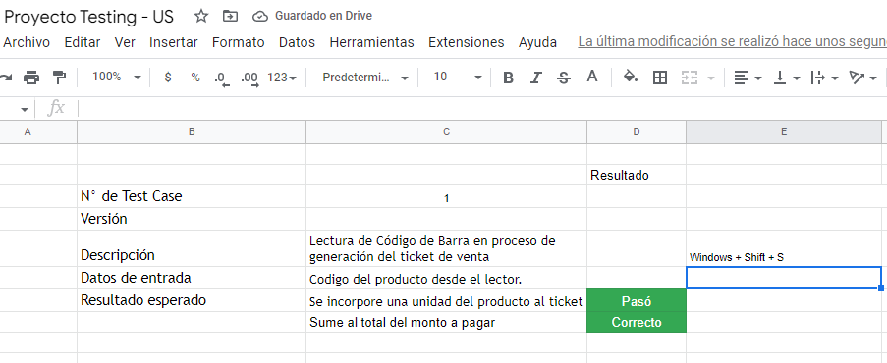
 |  | Resultado | Windows + Shift + S
N° de Test Case | 1
Versión
Descripción | Lectura de Código de Barra en proceso de generación del ticket de venta
Datos de entrada | Codigo del producto desde el lector.
Resultado esperado | Se incorpore una unidad del producto al ticket | Pasó
 | Sume al total del monto a pagar | Correcto

 |  | Resultado
N° de Test Case | 2
Versión
Descripción | Lectura de Código de Barra en proceso de generación del ticket de venta
Datos de entrada | Codigo del producto desde el lector.
Resultado esperado | Se incorpore una unidad del producto al ticket | No Pasó
 | Sume al total del monto a pagar
 | Si es miércoles, descuente un 10% del total.
Resultado Obtenido | Sumó todos los importes de los productos sin realizar el descuento
 | correspondiente a la promoción de los dias miércoles.

